Ex 1
De | Para | Custo | Unid | Nó | Fluxo |  | O/D
A | D | 9 | 10 | A | -50 | = | -50 | F.O.= | 490
A | C | 4 | 40 | B | -40 | = | -40
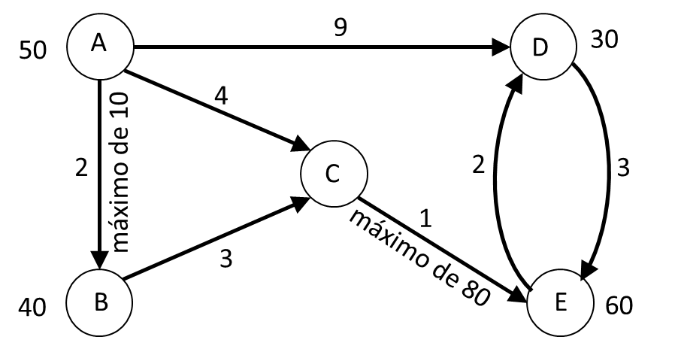
A | B | 2 | 0 | C | 0 | = | 0
B | C | 3 | 40 | D | 30 | = | 30
C | E | 1 | 80 | E | 60 | = | 60
D | E | 3 | 0
E | D | 2 | 20 |  | 0 | ≤ | 10
 |  |  |  |  | 80 | ≤ | 80

